Feuil1
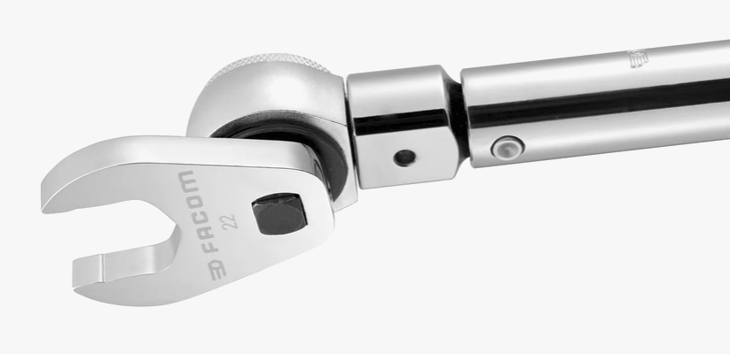
Correction de couple pour embout CrowFoot sur clé dynamométrique
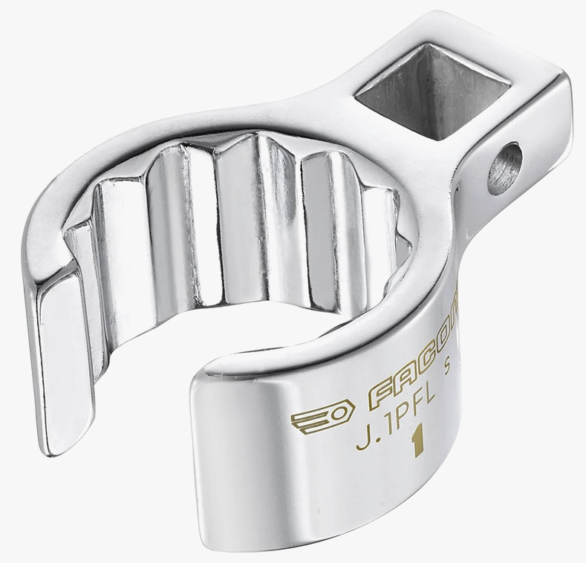

La correction ne s'applique pas si l'embout est monté perpendiculairement à l'axe de la clé (90°)

Pour plus de précision, mesurer le couple réellement obtenu avec un couplemètre

Les valeurs en vert sont modifiables
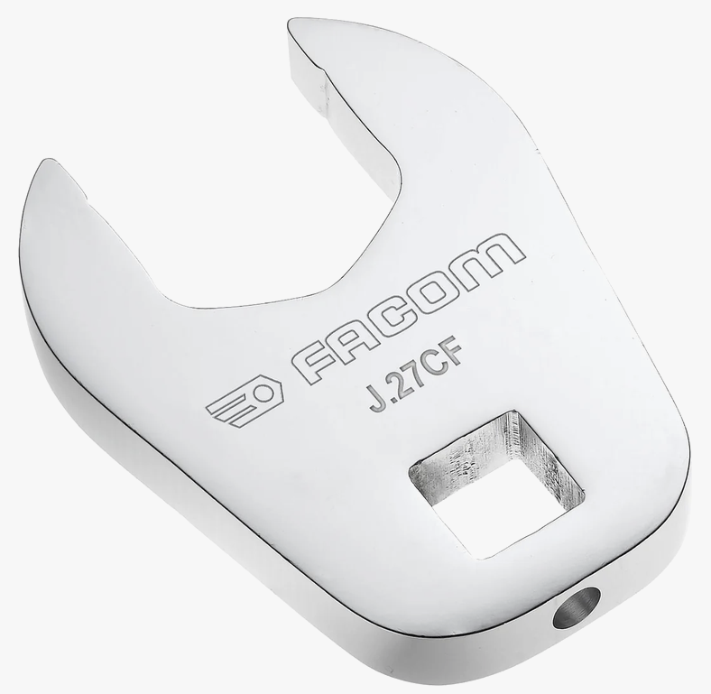
L : centre du carré au pivot de la clé dynamométrique | 50
E : centre du carré au centre de la vis sur le crowfoot | 30
Angle de montage de l'embout par rapport à l'axe de la clé | 0°

Couple désiré en N.m (ou autre unité) | 30

Facteur de correction | 0.625

Couple à régler sur la clé | 18.75

